collection_events
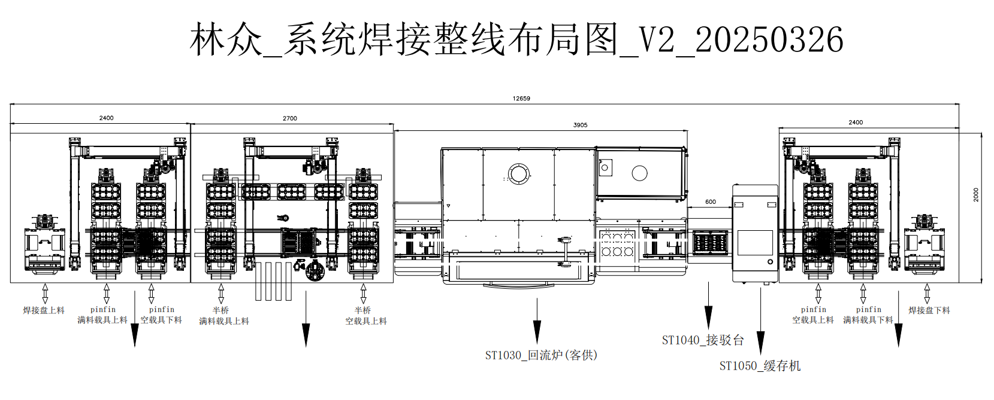
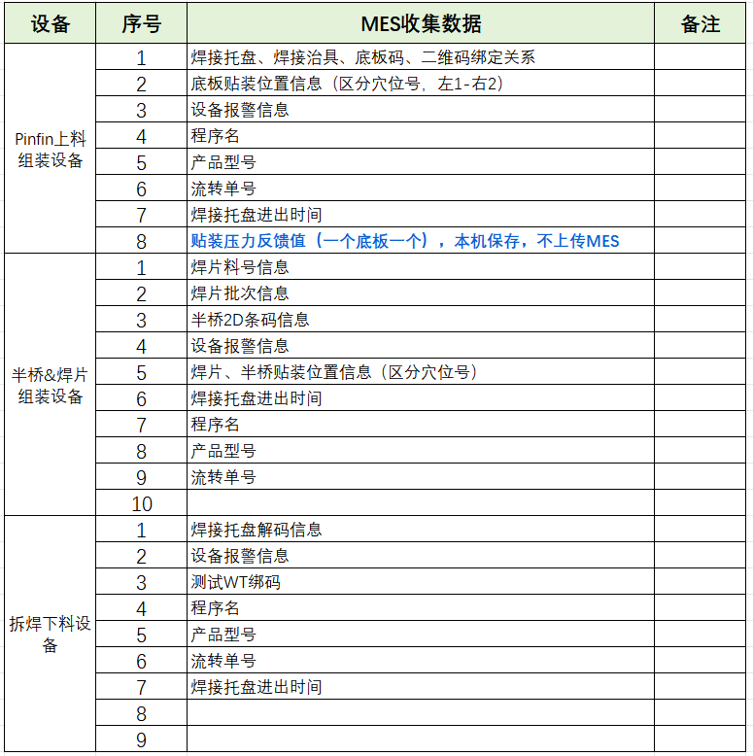
ce_id | ce_name | ce_description | report_id | sv_id/dv_id | sv_name/dv_name | value_type | description | 值描述
900 | machine_state_change | 运行状态变化 | 1 | 501 | current_control_state | BINARY | 当前控制状态 | 0:Offline 1:Online Local 2:Online Remote
1001 | machine_state_change | 运行状态变化 | 1 | 502 | currnet_machine_state | BINARY | 当前运行状态 | 1:Manual 2:Auto，绿灯 3:AutoRun，绿灯 4:Alarm，红灯 5:Schedule down 6:Engineer
1006 | new_circulate | 请求流转信息事件 | 10 | 631 | circulate_name | ASCII | 流转单号
1007 | end_lot | 结工单事件 | 7 | 631 | circulate_name | ASCII | 流转单号
 |  |  |  | 633 | end_lot_state | UINT_4 | 流转单结束状态 | 1: 正常 2: 强制
 |  |  |  | 510 | do_quantity | UINT_4 | 已经生产完成的产品数量
 |  |  |  | 504 | lot_quantity | UINT_4 | 要生产的工单数量
设备请求EAP事件
2003 | solder_carrier_in_request_uploading | 焊接托盘请求进入pinfin设备事件 | 23 | 631 | circulate_name | ASCII | 流转单号
 |  |  |  | 601 | solder_carrier_code_in_pinfin | ASCII | pinfin设备进站焊接托盘码
1011 | product_in_request | pinfin设备产品请求放入焊接托盘 | 10 | 631 | circulate_name | ASCII | 流转单号
 |  |  |  | 630 | key_carrier_code_uploading | ASCII | 基板请求进站时基板所在的键合托盘码
 |  |  |  | 603 | product_code_pinfin | ASCII | 产品码即基板码
1012 | bridge_in_request | 半桥请求进站 | 12 | 631 | circulate_name | ASCII | 流转单号
 |  |  |  | 653 | bridge_code_in_request | ASCII | 请求进站半桥码
焊接托盘出站事件
2002 | solder_carrier_out_uploading | 上料机焊接托盘流出 | 21 | 631 | circulate_name | ASCII | 流转单号
 |  |  |  | 503 | current_lot_name | ASCII | 当前工单名称
 |  |  |  | 616 | product_type | ASCII | 产品型号
 |  |  |  | 505 | current_recipe_name | ASCII | 当前配方名称，即程序名称
 |  |  |  | 638 | solder_carrier_code_out_uploading | ASCII | 上料机焊接托盘流出时的托盘码
 |  |  |  | 641 | solder_carrier_acupoint | UINT_4 | 焊接托盘穴位数量
 |  |  |  | 640 | solder_carrier_state_uploading | UINT_4 | 上料机焊接托盘绑定关系 | 1: 解除 2: 绑定
 |  |  |  | 615 | solder_carrier_in_time_uploading | ASCII | 上料机焊接托盘进设备时间 | 时间格式：%Y-%m-%d %H:%M:%S.%f 示例：2024-09-26 14:49:25.0300
 |  |  |  | 639 | solder_carrier_out_time_uploading | ASCII | 上料机焊接托盘流出时间 | 时间格式：%Y-%m-%d %H:%M:%S.%f 示例：2024-09-26 14:49:25.0300
 |  |  |  | 614 | product_code_list_uploading | ARRAY | 焊接托盘从pinfin设备出去时上面的产品码列表，即底板列表
 |  |  |  | 618 | solder_jig_code_list | ARRAY | 焊接托盘从pinfin设备出去时上面的治具码列表
2006 | solder_carrier_out_bridge | 半桥&焊片组装设备焊接托盘流出 | 21 | 631 | circulate_name | ASCII | 流转单号
 |  |  |  | 503 | current_lot_name | ASCII | 当前工单名称
 |  |  |  | 616 | product_type | ASCII | 产品型号
 |  |  |  | 505 | current_recipe_name | ASCII | 当前配方名称，即程序名称
 |  |  |  | 621 | solder_material_name | ASCII | 焊片料号信息
 |  |  |  | 622 | solder_lot_name | ASCII | 焊片批次信息
 |  |  |  | 642 | solder_carrier_code_out_bridge | ASCII | 半桥&焊片组装设备焊接托盘流出时的托盘码
 |  |  |  | 641 | solder_carreir_acupoint | UINT_4 | 焊接托盘穴位数量
 |  |  |  | 644 | solder_carrier_state_bridge | UINT_4 | 半桥&焊片组装设备焊接托盘绑定关系 | 1: 解除 2: 绑定
 |  |  |  | 624 | solder_carrier_in_time_bridge | ASCII | 焊接托盘进半桥&焊片组装设备时间 | 时间格式：%Y-%m-%d %H:%M:%S.%f 示例：2024-09-26 14:49:25.0300
 |  |  |  | 625 | solder_carrier_out_time_bridge | ASCII | 焊接托盘出半桥&焊片组装设备时间 | 时间格式：%Y-%m-%d %H:%M:%S.%f 示例：2024-09-26 14:49:25.0300
 |  |  |  | 623 | product_code_list_bridge | ARRAY | 焊接托盘从半桥&焊片组装设备出去时上面的产品码列表，即底板列表
 |  |  |  | 608 | bridge_list | ARRAY | 焊接托盘从半桥&焊片组装设备出去时上面的半桥列表
2004 | solder_carrier_out_cutting | 下料设备焊接托盘流出 | 21 | 631 | circulate_name | ASCII | 流转单号
 |  |  |  | 645 | solder_carrier_code_out_cutting | ASCII | 下料设备焊接托盘流出时的托盘码
 |  |  |  | 647 | solder_carrier_state_cutting | UINT_4 | 下料设备焊接托盘绑定关系 | 1: 解除 2: 绑定
 |  |  |  | 641 | solder_carreir_acupoint | UINT_4 | 焊接托盘穴位数量
 |  |  |  | 627 | solder_carrier_in_time_cutting | ASCII | 焊接托盘进下料机设备时间 | 时间格式：%Y-%m-%d %H:%M:%S.%f 示例：2024-09-26 14:49:25.0300
 |  |  |  | 646 | solder_carrier_out_time_cutting | ASCII | 下料设备焊接托盘流出时间 | 时间格式：%Y-%m-%d %H:%M:%S.%f 示例：2024-09-26 14:49:25.0300
键合托盘出站事件
2001 | key_carrier_out_uploading | 上料机键合托盘流出 | 21 | 634 | key_carrier_code_out_uploading | ASCII | 上料机键合托盘流出时的键合托盘码
 |  |  |  | 635 | key_carrier_out_time_uploading | ASCII | 上料机键合托盘流出时间 | 时间格式：%Y-%m-%d %H:%M:%S.%f 示例：2024-09-26 14:49:25.0300
 |  |  |  | 636 | key_carrier_state_uploading | UINT_4 | 上料机键合托盘绑定关系 | 1: 解除 2: 绑定
 |  |  |  | 631 | circulate_name | ASCII | 流转单号
 |  |  |  | 637 | key_carreir_acupoint | UINT_4 | 键合托盘穴位数量
2005 | key_carrier_out_cutting | 下料机键合托盘流出 | 21 | 648 | key_carrier_code_out_cutting | ASCII | 下料机键合托盘流出时的键合托盘码
 |  |  |  | 649 | key_carrier_out_time_cutting | ASCII | 下料机键合托盘流出时间 | 时间格式：%Y-%m-%d %H:%M:%S.%f 示例：2024-09-26 14:49:25.0300
 |  |  |  | 650 | key_carrier_state_cutting | UINT_4 | 下料机键合托盘绑定关系 | 1: 解除 2: 绑定
 |  |  |  | 631 | circulate_name | ASCII | 流转单号
 |  |  |  | 637 | key_carreir_acupoint | UINT_4 | 键合托盘穴位数量
 |  |  |  | 651 | product_code_list_cutting | ARRAY | 下料机键合托盘出去时上面的产品码列表
 |  |  |  | 652 | bridge_code_list_cutting | ARRAY | 下料机键合托盘出去时上面的半桥码列表

